Titelblatt
Tabelle
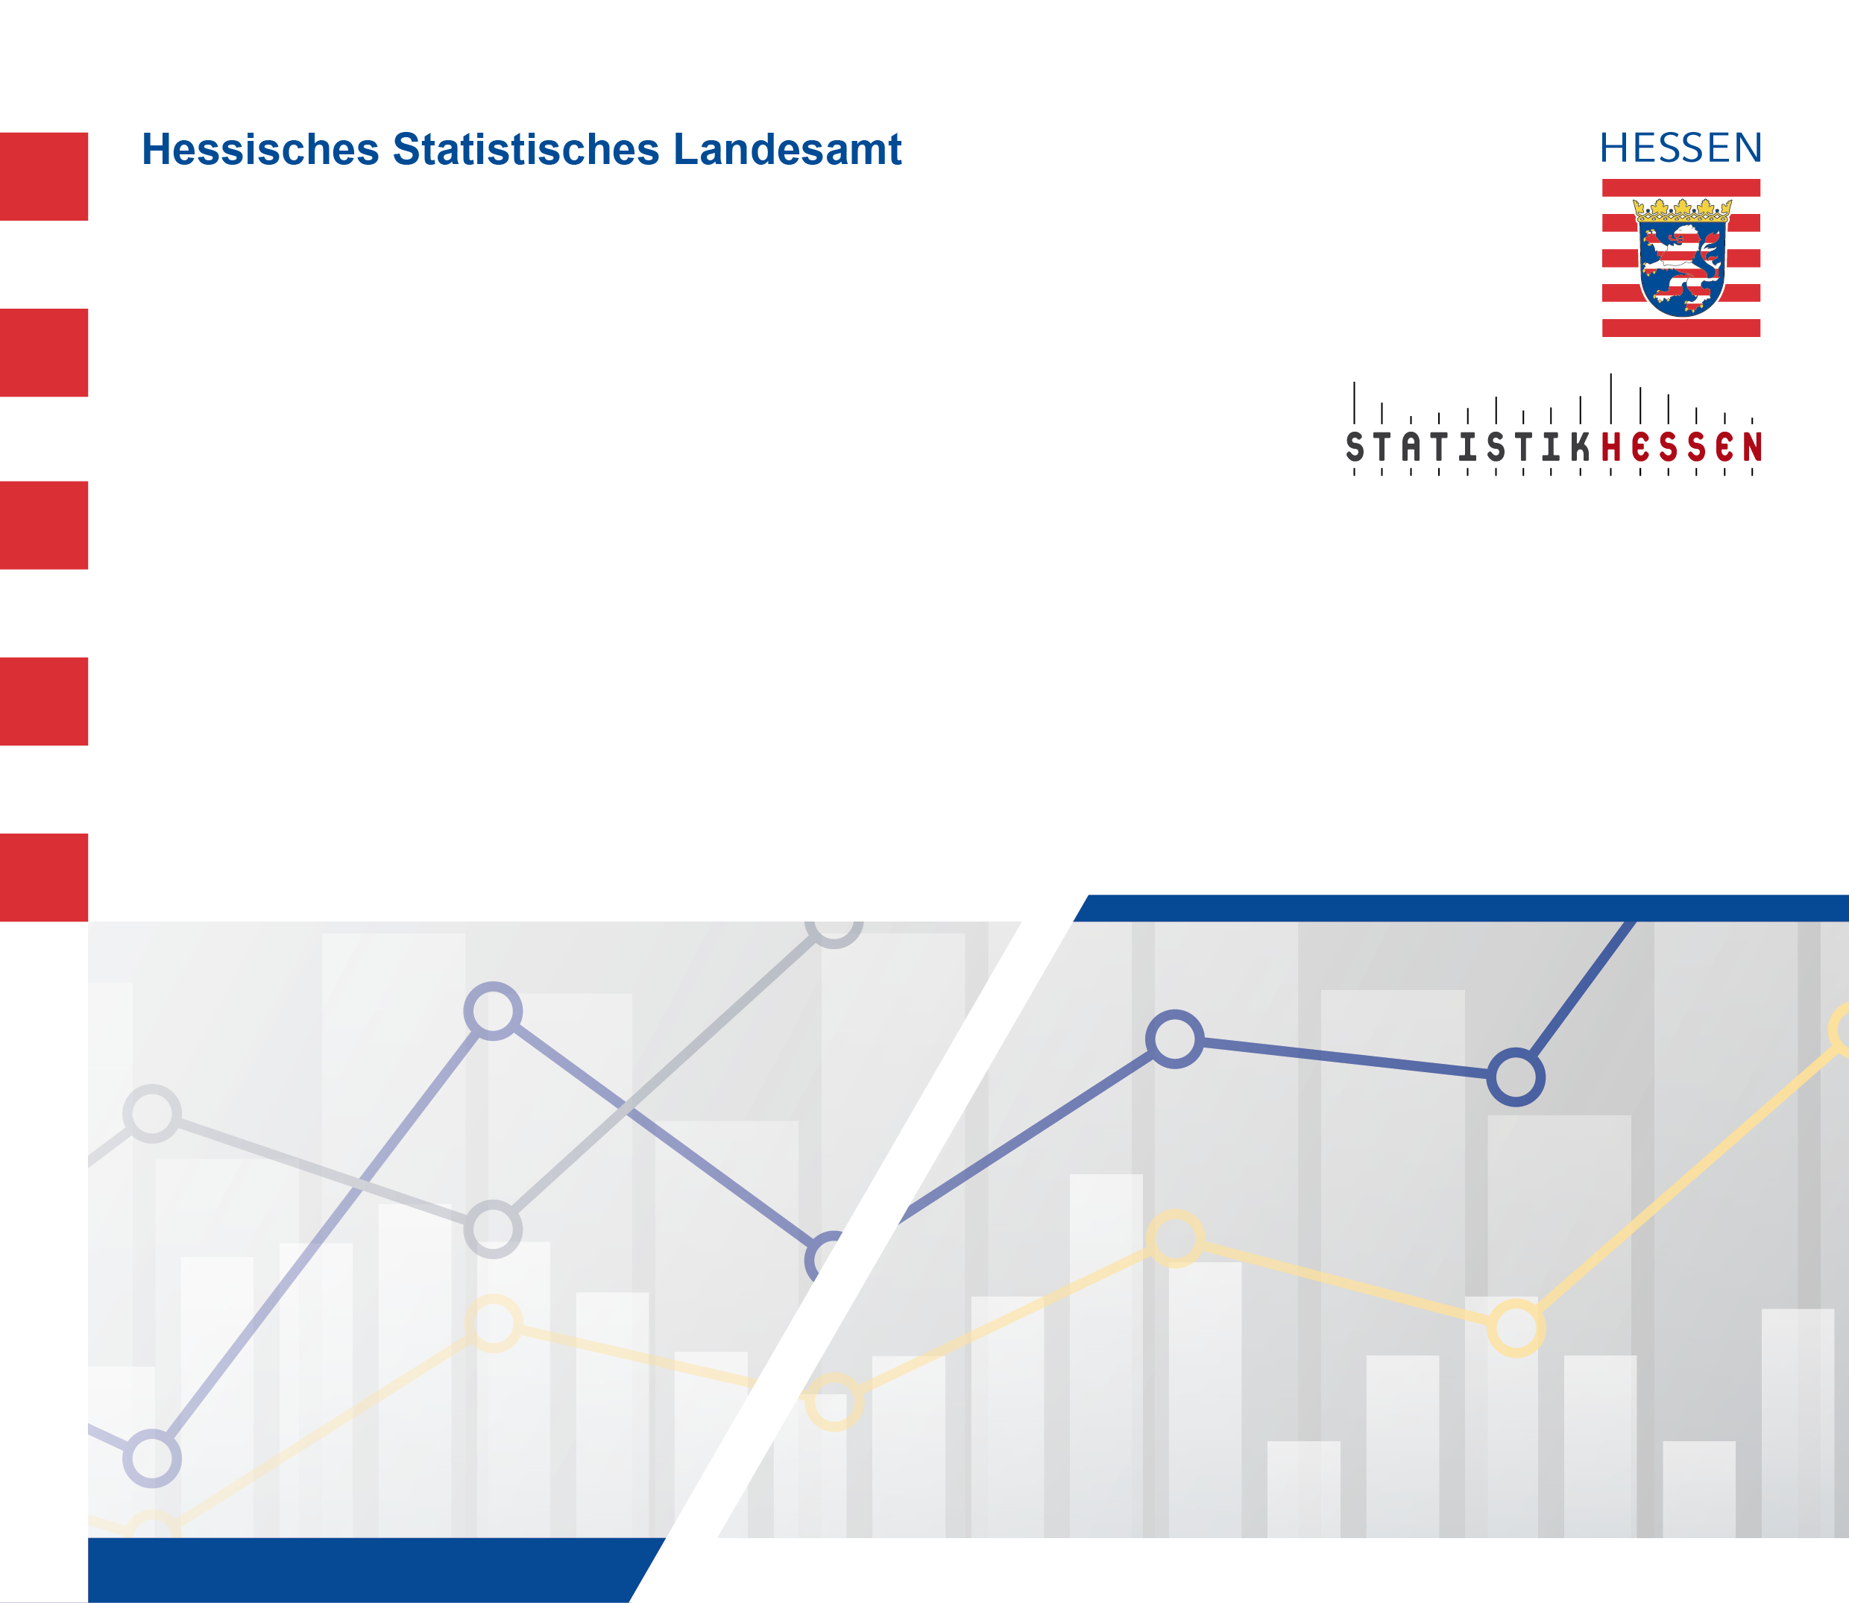
 |  | November 2025
 | Baugenehmigungen in Hessen
 | im September 2025

